P4C1-Explications-Corrigé
Corrigé de l'exercice de la formation "Perfectionnez-vous avec Excel", Partie 4, Chapitre 1

 | Valeur cible

 | Etape 1 | Ouvrez l'utilitaire de valeur cible
 | Etape 2 | Entrez les valeurs suivantes :
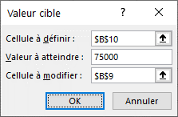

 | Etape 3 | Cliquez sur OK, le résultat s'affiche : vous devez vendre 3 200 produits afin d'atteindre un chiffre d'affaires de 75 000€

 | Solveur

 | Etape 1 | Observez que les cellules du Problème 2 sont déjà nommées J
 | Etape 2 | Ouvrez la fenête du solveur
 | Etape 3 | L'objectif à définir est la cellule contenant le résultat, soir la cellule E10, avec la valeur 70 000€
 | Etape 4 | Les cellules variables sont les 3 cellules vertes
 |  |  | Pensez à maintenir la touche "Ctrl" de votre clavier enfoncée, afin de sélectionner des cellules qui ne se touchent pas
 | Etape 5 | Les contraintes sont celles-ci-dessous :
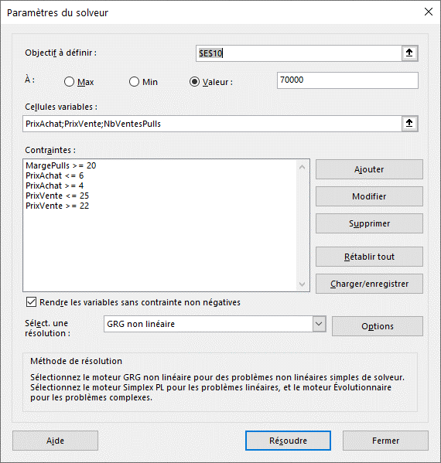

 | Etape 6 | Cliquez sur Résoudre
 | Etape 7 | Excel trouve la solution ! J

